계산작업
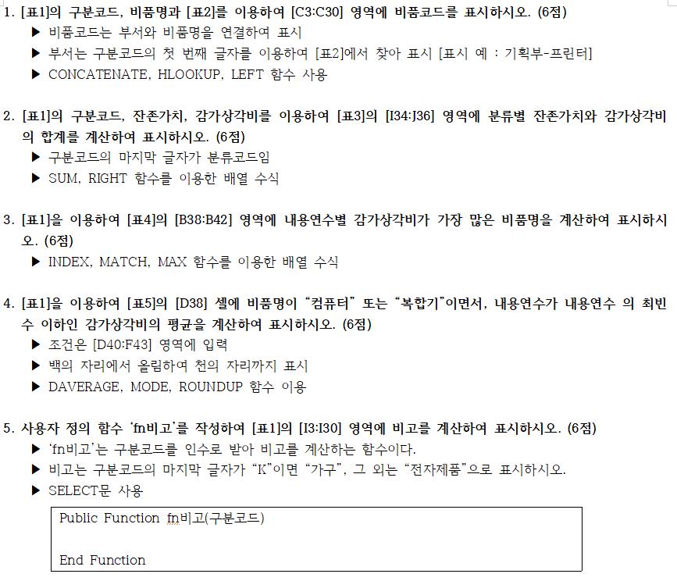
[표1]
구매일 | 구분코드 | 비품코드 | 비품명 | 취득원가 | 내용연수 | 잔존가치 | 감가상각비 | 비고
2016-04-15 | A4583C |  | 프린터 | 560,000 | 5 | 50,000 | 102,000 | 전자제품
2020-04-14 | B4163C |  | 컴퓨터 | 1,235,000 | 1 | 1,000,000 | 235,000 | 전자제품
2016-05-13 | C5988N |  | 에어컨 | 2,350,000 | 5 | 800,000 | 310,000 | 전자제품
2019-04-13 | D2625K |  | 책상 | 250,000 | 2 | 150,000 | 50,000 | 가구
2018-04-07 | E0187K |  | 쇼파 | 3,000,000 | 3 | 2,300,000 | 233,333 | 가구
2017-05-02 | A4809N |  | 냉온풍기 | 3,540,000 | 4 | 2,000,000 | 385,000 | 전자제품
2019-05-09 | B9774N |  | 에어컨 | 1,200,000 | 2 | 750,000 | 225,000 | 전자제품
2019-05-08 | E8614K |  | 의자 | 250,000 | 2 | 180,000 | 35,000 | 가구
2020-04-08 | A1286C |  | 컴퓨터 | 780,000 | 1 | 650,000 | 130,000 | 전자제품
2020-05-13 | D5938C |  | 복합기 | 1,100,000 | 1 | 950,000 | 150,000 | 전자제품
2017-05-20 | E0990N |  | 전기히터 | 25,000 | 4 | 5,000 | 5,000 | 전자제품
2020-04-06 | D5474K |  | 책상 | 300,000 | 1 | 250,000 | 50,000 | 가구
2019-04-17 | B6485K |  | 쇼파 | 1,500,000 | 2 | 900,000 | 300,000 | 가구
2018-04-21 | C7921N |  | 전기히터 | 39,000 | 3 | 10,000 | 9,666 | 전자제품
2019-05-23 | B2839C |  | 스캐너 | 250,000 | 2 | 100,000 | 75,000 | 전자제품
2018-05-07 | C8958C |  | 프린터 | 990,000 | 3 | 560,000 | 143,333 | 전자제품
2017-04-01 | C4016N |  | 냉온풍기 | 2,300,000 | 4 | 700,000 | 400,000 | 전자제품
2016-05-06 | B5593K |  | 의자 | 210,000 | 5 | 50,000 | 32,000 | 가구
2020-04-14 | D2591N |  | 전기히터 | 32,000 | 1 | 20,000 | 12,000 | 전자제품
2016-05-16 | E2469K |  | 쇼파 | 1,000,000 | 5 | 300,000 | 140,000 | 가구
2017-05-14 | A1840C |  | 복합기 | 1,950,000 | 4 | 1,000,000 | 237,500 | 전자제품
2020-04-09 | C7798N |  | 에어컨 | 1,500,000 | 1 | 1,200,000 | 300,000 | 전자제품
2019-04-27 | D7039K |  | 의자 | 195,000 | 2 | 90,000 | 52,500 | 가구
2019-04-17 | D9051C |  | 컴퓨터 | 1,860,000 | 2 | 1,300,000 | 280,000 | 전자제품
2019-05-26 | E2409N |  | 선풍기 | 50,000 | 2 | 20,000 | 15,000 | 전자제품
2016-05-18 | A9332K |  | 쇼파 | 400,000 | 5 | 100,000 | 60,000 | 가구
2020-05-08 | A4713C |  | 프린터 | 350,000 | 1 | 280,000 | 70,000 | 전자제품
2017-05-18 | B9656K |  | 테이블 | 600,000 | 4 | 300,000 | 75,000 | 가구

[표2] |  |  |  |  |  | [표3]
부서코드 | A | B | C | D | E | 분류코드 | 분류 | 잔존가치 | 감가상각비
부서 | 기획부 | 영업부 | 인사부 | 홍보부 | 총무부 | C | 컴퓨터 및 주변기기
 |  |  |  |  |  | N | 냉/난방기기
[표4] |  |  | [표5] |  |  | K | 가구
내용연수 | 비품명 |  | 컴퓨터/복합기 감가상각비 평균
1 | 에어컨
2 | 쇼파
3 | 쇼파
4 | 냉온풍기
5 | 에어컨

분석작업-1
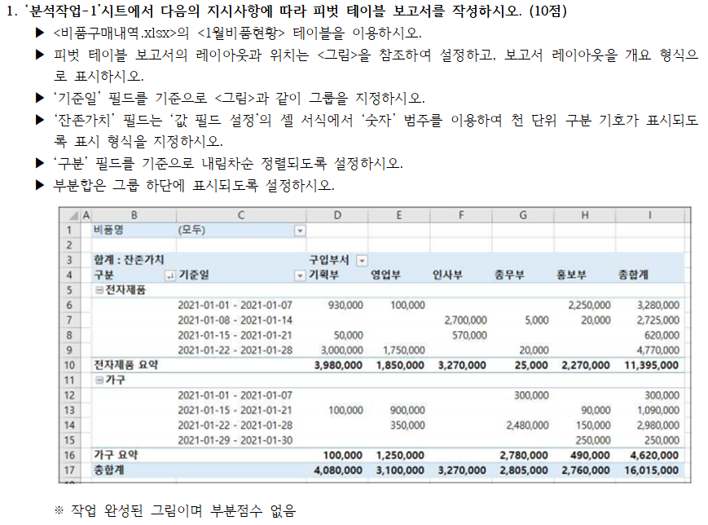
비품명 | (모두)

합계 : 잔존가치 |  | 구입부서
구분 | 일(기준일) | 기획부 | 영업부 | 인사부 | 총무부 | 홍보부 | 총합계
전자제품
 | 2021-01-01 - 2021-01-07 | 930,000 | 100,000 |  |  | 2,250,000 | 3,280,000
 | 2021-01-08 - 2021-01-14 |  |  | 2,700,000 | 5,000 | 20,000 | 2,725,000
 | 2021-01-15 - 2021-01-21 | 50,000 |  | 570,000 |  |  | 620,000
 | 2021-01-22 - 2021-01-28 | 3,000,000 | 1,750,000 |  | 20,000 |  | 4,770,000
전자제품 요약 |  | 3,980,000 | 1,850,000 | 3,270,000 | 25,000 | 2,270,000 | 11,395,000
가구
 | 2021-01-01 - 2021-01-07 |  |  |  | 300,000 |  | 300,000
 | 2021-01-15 - 2021-01-21 | 100,000 | 900,000 |  |  | 90,000 | 1,090,000
 | 2021-01-22 - 2021-01-28 |  | 350,000 |  | 2,480,000 | 150,000 | 2,980,000
 | 2021-01-29 - 2021-01-30 |  |  |  |  | 250,000 | 250,000
가구 요약 |  | 100,000 | 1,250,000 |  | 2,780,000 | 490,000 | 4,620,000
총합계 |  | 4,080,000 | 3,100,000 | 3,270,000 | 2,805,000 | 2,760,000 | 16,015,000

분석작업-2
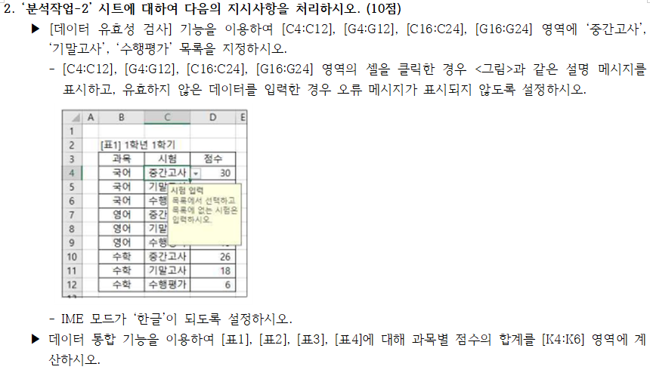
[표1] 1학년 1학기 |  |  | [표2] 1학년 2학기 |  |  | [표5] 과목별 합계
과목 | 시험 | 점수 | 과목 | 시험 | 점수 | 과목 | 점수
국어 | 중간고사 | 30 | 국어 | 중간고사 | 35 | 국어 | 267
국어 | 기말고사 | 38 | 국어 | 기말고사 | 39 | 영어 | 244
국어 | 수행평가 | 14 | 국어 | 수행평가 | 10 | 수학 | 279
영어 | 중간고사 | 16 | 영어 | 중간고사 | 29
영어 | 기말고사 | 20 | 영어 | 기말고사 | 37
영어 | 수행평가 | 13 | 영어 | 수행평가 | 7
수학 | 중간고사 | 26 | 수학 | 중간고사 | 36
수학 | 기말고사 | 18 | 수학 | 기말고사 | 37
수학 | 수행평가 | 6 | 수학 | 수행평가 | 20

[표3] 2학년 1학기 |  |  | [표4] 2학년 2학기
과목 | 시험 | 점수 | 과목 | 시험 | 점수
국어 | 중간고사 | 25 | 국어 | 중간고사 | 15
국어 | 기말고사 | 18 | 국어 | 기말고사 | 20
국어 | 수행평가 | 19 | 국어 | 수행평가 | 4
영어 | 중간고사 | 18 | 영어 | 중간고사 | 26
영어 | 기말고사 | 38 | 영어 | 기말고사 | 27
영어 | 수행평가 | 8 | 영어 | 수행평가 | 5
수학 | 중간고사 | 24 | 수학 | 중간고사 | 34
수학 | 기말고사 | 25 | 수학 | 기말고사 | 37
수학 | 수행평가 | 14 | 수학 | 수행평가 | 2

기타작업-1
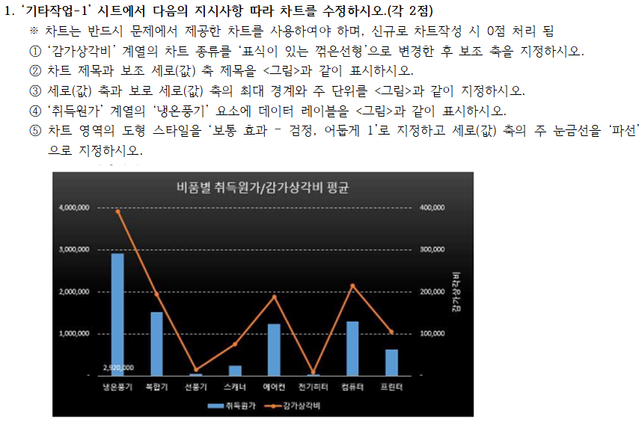
[표1] 비품명별 평균
비품명 | 취득원가 | 내용연수 | 잔존가치 | 감가상각비
냉온풍기 | 2,920,000 | 4 | 1,350,000 | 392,500
복합기 | 1,525,000 | 2 | 975,000 | 193,750
선풍기 | 50,000 | 2 | 20,000 | 15,000
쇼파 | 1,475,000 | 3 | 900,000 | 183,333
스캐너 | 250,000 | 2 | 100,000 | 75,000
에어컨 | 1,233,333 | 2 | 556,666 | 188,333
의자 | 218,333 | 3 | 106,666 | 39,833
전기히터 | 32,000 | 2 | 11,666 | 8,888
책상 | 275,000 | 1 | 200,000 | 50,000
컴퓨터 | 1,291,666 | 1 | 983,333 | 215,000
테이블 | 600,000 | 4 | 300,000 | 75,000
프린터 | 633,333 | 3 | 296,666 | 105,111

 | 취득원가 | 감가상각비
냉온풍기 | 2,920,000 | 392,500
복합기 | 1,525,000 | 193,750
선풍기 | 50,000 | 15,000
스캐너 | 250,000 | 75,000
에어컨 | 1,233,333 | 188,333
전기히터 | 32,000 | 8,888
컴퓨터 | 1,291,666 | 215,000
프린터 | 633,333 | 105,111

기타작업-3
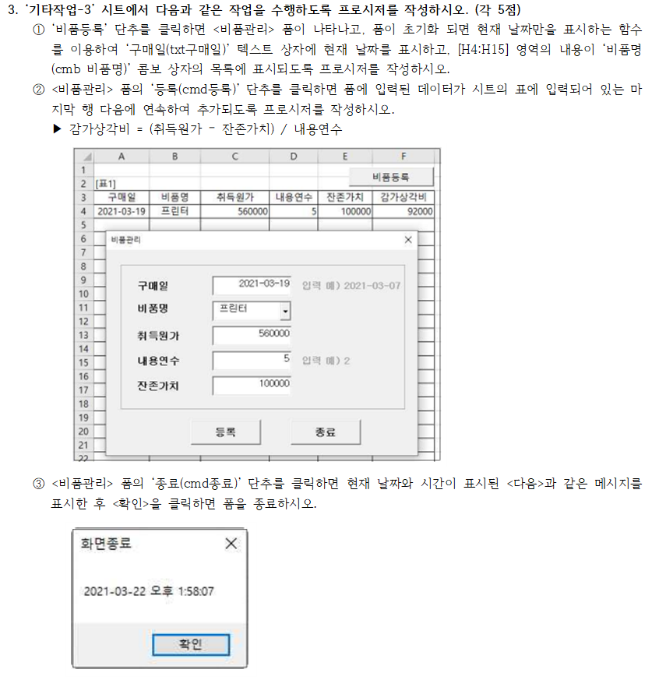
[표1]
구매일 | 비품명 | 취득원가 | 내용연수 | 잔존가치 | 감가상각비 | 비품명
2021-03-19 | 프린터 | 560000 | 5 | 100000 | 92000 | 냉온풍기
 |  |  |  |  |  | 복합기
 |  |  |  |  |  | 선풍기
 |  |  |  |  |  | 쇼파
 |  |  |  |  |  | 스캐너
 |  |  |  |  |  | 에어컨
 |  |  |  |  |  | 의자
 |  |  |  |  |  | 전기히터
 |  |  |  |  |  | 책상
 |  |  |  |  |  | 컴퓨터
 |  |  |  |  |  | 테이블
 |  |  |  |  |  | 프린터

